상품제안서
자바 제트3볼M볼펜(0.7) | 상품코드: S42879

 |  |  |  |  |  |  | 02-713-8555 | www.synergygift.co.kr
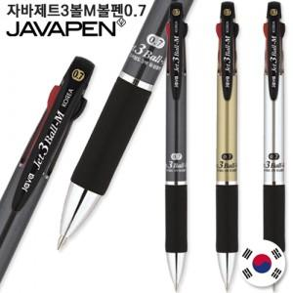

【상세/제작정보】 | <p><span style="font-size: 14pt;">※ 양면인쇄 불가</span></p>

【인쇄/포장옵션】 | 실크 / 밀봉OPP포장

【공급단가】 | 수량 | 100~ | 300~ | 1,000~ | 3,000~ | 10,000~
*VAT별도 | 단가 | 1,920원 | 1,820원 | 1,730원 | 1,680원 | 1,650원

【상품 URL】 | https://www.synergygift.co.kr:443/src/goods_detail.php?gdno=42879

